CONFIG
Configuración
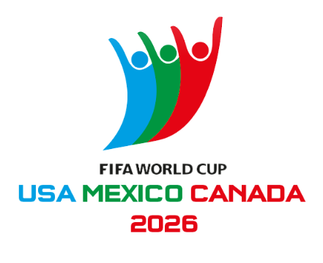
Puntos por marcador exacto | 3
Puntos por acertar resultado (G/E/P) | 1

Zona horaria usada en PARTIDOS | Guatemala (UTC-6)

Participantes
Jugador 1
Jugador 2
Jugador 3
Jugador 4
Jugador 5
Jugador 6
Jugador 7
Jugador 8
Jugador 9
Jugador 10
Jugador 11
Jugador 12
Jugador 13
Jugador 14
Jugador 15
Jugador 16
Jugador 17
Jugador 18
Jugador 19
Jugador 20
Jugador 21
Jugador 22
Jugador 23
Jugador 24
Jugador 25
Jugador 26
Jugador 27
Jugador 28
Jugador 29
Jugador 30

PARTIDOS
MatchID | Fecha | Hora | Grupo | EquipoLocal | EquipoVisita | Sede | GL_Real | GV_Real | Jugado
1 | 2026-06-11 | 13:00:00 | A | Mexico | South Africa | Estadio Azteca, Mexico City |  |  | No
2 | 2026-06-11 | 20:00:00 | A | South Korea | Czechia | Estadio Akron, Zapopan |  |  | No
3 | 2026-06-12 | 13:00:00 | B | Canada | Bosnia & Herzegovina | BMO Field, Toronto |  |  | No
4 | 2026-06-12 | 19:00:00 | D | USA | Paraguay | SoFi Stadium, Inglewood |  |  | No
5 | 2026-06-12 | 22:00:00 | D | Australia | Türkiye | BC Place, Vancouver |  |  | No
6 | 2026-06-13 | 13:00:00 | B | Qatar | Switzerland | Levi’s Stadium, Santa Clara |  |  | No
7 | 2026-06-13 | 16:00:00 | C | Brazil | Morocco | MetLife Stadium, East Rutherford |  |  | No
8 | 2026-06-13 | 19:00:00 | C | Haiti | Scotland | Gillette Stadium, Foxborough |  |  | No
9 | 2026-06-14 | 11:00:00 | E | Germany | Curaçao | NRG Stadium, Houston |  |  | No
10 | 2026-06-14 | 14:00:00 | F | Netherlands | Japan | AT&T Stadium, Arlington |  |  | No
11 | 2026-06-14 | 17:00:00 | E | Ivory Coast | Ecuador | Lincoln Financial Field, Philadelphia |  |  | No
12 | 2026-06-14 | 20:00:00 | F | Sweden | Tunisia | Estadio BBVA, Monterrey |  |  | No
13 | 2026-06-15 | 10:00:00 | H | Spain | Cape Verde | Mercedes-Benz Stadium, Atlanta |  |  | No
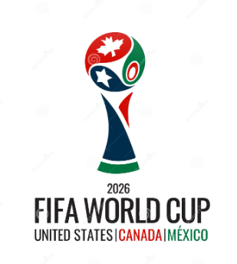
14 | 2026-06-15 | 13:00:00 | G | Belgium | Egypt | Lumen Field, Seattle |  |  | No
15 | 2026-06-15 | 16:00:00 | H | Saudi Arabia | Uruguay | Hard Rock Stadium, Miami Gardens |  |  | No
16 | 2026-06-15 | 19:00:00 | G | Iran | New Zealand | SoFi Stadium, Inglewood |  |  | No
17 | 2026-06-16 | 13:00:00 | I | France | Senegal | MetLife Stadium, East Rutherford |  |  | No
18 | 2026-06-16 | 16:00:00 | I | Iraq | Norway | Gillette Stadium, Foxborough |  |  | No
19 | 2026-06-16 | 19:00:00 | J | Argentina | Algeria | Arrowhead Stadium, Kansas City |  |  | No
20 | 2026-06-15 | 22:00:00 | J | Austria | Jordan | Levi’s Stadium, Santa Clara |  |  | No
21 | 2026-06-17 | 11:00:00 | K | Portugal | DR Congo | NRG Stadium, Houston |  |  | No
22 | 2026-06-17 | 14:00:00 | L | England | Croatia | AT&T Stadium, Arlington |  |  | No
23 | 2026-06-17 | 17:00:00 | L | Ghana | Panama | BMO Field, Toronto |  |  | No
24 | 2026-06-17 | 20:00:00 | K | Uzbekistan | Colombia | Estadio Azteca, Mexico City |  |  | No
25 | 2026-06-18 | 10:00:00 | A | Czechia | South Africa | Mercedes-Benz Stadium, Atlanta |  |  | No
26 | 2026-06-18 | 13:00:00 | B | Switzerland | Bosnia & Herzegovina | SoFi Stadium, Inglewood |  |  | No
27 | 2026-06-18 | 16:00:00 | B | Canada | Qatar | BC Place, Vancouver |  |  | No
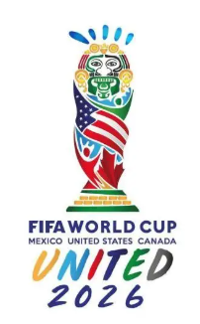
28 | 2026-06-18 | 19:00:00 | A | Mexico | South Korea | Estadio Akron, Zapopan |  |  | No
29 | 2026-06-18 | 22:00:00 | D | Türkiye | Paraguay | Levi’s Stadium, Santa Clara |  |  | No
30 | 2026-06-19 | 13:00:00 | D | USA | Australia | Lumen Field, Seattle |  |  | No
31 | 2026-06-19 | 16:00:00 | C | Scotland | Morocco | Gillette Stadium, Foxborough |  |  | No
32 | 2026-06-19 | 19:00:00 | C | Brazil | Haiti | Lincoln Financial Field, Philadelphia |  |  | No
33 | 2026-06-19 | 22:00:00 | F | Tunisia | Japan | Estadio BBVA, Monterrey |  |  | No
34 | 2026-06-20 | 11:00:00 | F | Netherlands | Sweden | NRG Stadium, Houston |  |  | No
35 | 2026-06-20 | 14:00:00 | E | Germany | Ivory Coast | BMO Field, Toronto |  |  | No
36 | 2026-06-20 | 18:00:00 | E | Ecuador | Curaçao | Arrowhead Stadium, Kansas City |  |  | No
37 | 2026-06-21 | 10:00:00 | H | Spain | Saudi Arabia | Mercedes-Benz Stadium, Atlanta |  |  | No
38 | 2026-06-21 | 13:00:00 | G | Belgium | Iran | SoFi Stadium, Inglewood |  |  | No
39 | 2026-06-21 | 16:00:00 | H | Uruguay | Cape Verde | Hard Rock Stadium, Miami Gardens |  |  | No
40 | 2026-06-21 | 19:00:00 | G | New Zealand | Egypt | BC Place, Vancouver |  |  | No
41 | 2026-06-22 | 11:00:00 | J | Argentina | Austria | AT&T Stadium, Arlington |  |  | No
42 | 2026-06-22 | 15:00:00 | I | France | Iraq | Lincoln Financial Field, Philadelphia |  |  | No
43 | 2026-06-22 | 18:00:00 | I | Norway | Senegal | MetLife Stadium, East Rutherford |  |  | No
44 | 2026-06-22 | 21:00:00 | J | Jordan | Algeria | Levi’s Stadium, Santa Clara |  |  | No
45 | 2026-06-23 | 11:00:00 | K | Portugal | Uzbekistan | NRG Stadium, Houston |  |  | No
46 | 2026-06-23 | 14:00:00 | L | England | Ghana | Gillette Stadium, Foxborough |  |  | No
47 | 2026-06-23 | 17:00:00 | L | Panama | Croatia | BMO Field, Toronto |  |  | No
48 | 2026-06-23 | 20:00:00 | K | Colombia | DR Congo | Estadio Akron, Zapopan |  |  | No
49 | 2026-06-24 | 13:00:00 | B | Switzerland | Canada | BC Place, Vancouver |  |  | No
50 | 2026-06-24 | 13:00:00 | B | Bosnia & Herzegovina | Qatar | Lumen Field, Seattle |  |  | No
51 | 2026-06-24 | 16:00:00 | C | Scotland | Brazil | Hard Rock Stadium, Miami Gardens |  |  | No
52 | 2026-06-24 | 16:00:00 | C | Morocco | Haiti | Mercedes-Benz Stadium, Atlanta |  |  | No
53 | 2026-06-24 | 19:00:00 | A | Czechia | Mexico | Estadio Azteca, Mexico City |  |  | No
54 | 2026-06-24 | 19:00:00 | A | South Africa | South Korea | Estadio BBVA, Monterrey |  |  | No
55 | 2026-06-25 | 14:00:00 | E | Curaçao | Ivory Coast | Lincoln Financial Field, Philadelphia |  |  | No
56 | 2026-06-25 | 14:00:00 | E | Ecuador | Germany | MetLife Stadium, East Rutherford |  |  | No
57 | 2026-06-25 | 17:00:00 | F | Japan | Sweden | AT&T Stadium, Arlington |  |  | No
58 | 2026-06-25 | 17:00:00 | F | Tunisia | Netherlands | Arrowhead Stadium, Kansas City |  |  | No
59 | 2026-06-25 | 20:00:00 | D | Türkiye | USA | SoFi Stadium, Inglewood |  |  | No
60 | 2026-06-25 | 20:00:00 | D | Paraguay | Australia | Levi’s Stadium, Santa Clara |  |  | No
61 | 2026-06-26 | 13:00:00 | I | Norway | France | Gillette Stadium, Foxborough |  |  | No
62 | 2026-06-26 | 13:00:00 | I | Senegal | Iraq | BMO Field, Toronto |  |  | No
63 | 2026-06-26 | 18:00:00 | H | Cape Verde | Saudi Arabia | NRG Stadium, Houston |  |  | No
64 | 2026-06-26 | 18:00:00 | H | Uruguay | Spain | Estadio Akron, Zapopan |  |  | No
65 | 2026-06-26 | 21:00:00 | G | Egypt | Iran | Lumen Field, Seattle |  |  | No
66 | 2026-06-26 | 21:00:00 | G | New Zealand | Belgium | BC Place, Vancouver |  |  | No
67 | 2026-06-27 | 15:00:00 | L | Panama | England | MetLife Stadium, East Rutherford |  |  | No
68 | 2026-06-27 | 15:00:00 | L | Croatia | Ghana | Lincoln Financial Field, Philadelphia |  |  | No
69 | 2026-06-27 | 17:30:00 | K | Colombia | Portugal | Hard Rock Stadium, Miami Gardens |  |  | No
70 | 2026-06-27 | 17:30:00 | K | DR Congo | Uzbekistan | Mercedes-Benz Stadium, Atlanta |  |  | No
71 | 2026-06-27 | 20:00:00 | J | Algeria | Austria | Arrowhead Stadium, Kansas City |  |  | No
72 | 2026-06-27 | 20:00:00 | J | Jordan | Argentina | AT&T Stadium, Arlington |  |  | No

DASHBOARD
 |  | Dashboard – Mundial 2026 (Fase de Grupos)

Participantes y puntos |  | Avance de la fase de grupos
Participante | Puntos |  |  | Jugados |  | Pendientes |  | % avance | Estado | Cantidad
 |  | Puntos |  | 0 |  | 72 |  | 0% | Jugados | 0
 |  |  |  |  |  |  |  |  | Pendientes | 72
 |  | Avance por grupo
Avance por grupo (%)
 |  | Grupo | Jugados | Pendientes | % |  |  |  | Tipo | Cantidad
 |  | A | 0 | 6 | 0% |  |  |  | Directos (Top 2) | 24
 |  | B | 0 | 6 | 0% |  |  |  | Mejores terceros | 8
 |  | C | 0 | 6 | 0%
 |  | D | 0 | 6 | 0%

 |  | E | 0 | 6 | 0%
 |  | F | 0 | 6 | 0%
 |  | G | 0 | 6 | 0%
 |  | H | 0 | 6 | 0%
 |  | I | 0 | 6 | 0%
 |  | J | 0 | 6 | 0%
 |  | K | 0 | 6 | 0%
 |  | L | 0 | 6 | 0% |  |  |  | Participante | Puntos
 |  |  |  |  |  |  |  |  | Jugador 1 | 0
 |  |  |  |  |  |  |  |  | Jugador 2 | 0
 |  | Clasificados directos (1° y 2° de cada grupo) |  |  |  |  |  |  | Jugador 3 | 0
 |  | Grupo | 1° | 2° |  |  |  |  | Jugador 4 | 0
 |  | A | Czechia | Mexico |  |  |  |  | Jugador 5 | 0
 |  | B | Bosnia & Herzegovina | Canada |  |  |  |  | Jugador 6 | 0
 |  | C | Brazil | Haiti |  |  |  |  | Jugador 7 | 0
 |  | D | Australia | Paraguay |  |  |  |  | Jugador 8 | 0
Clasificados: 24 + 8
Avance: Jugados vs Pendientes
 |  | E | Curaçao | Ecuador |  |  |  |  | Jugador 9 | 0
 |  | F | Japan | Netherlands |  |  |  |  | Jugador 10 | 0
 |  | G | Belgium | Egypt
 |  | H | Cape Verde | Saudi Arabia
 |  | I | France | Iraq
 |  | J | Algeria | Argentina
 |  | K | Colombia | DR Congo
 |  | L | Croatia | England

 |  | Mejores terceros (Top 8)
 |  | Pos | Grupo | Equipo | Pts | DG | GF
 |  | 1 | A | South Africa | 0 | 0 | 0
 |  | 2 | B | Qatar | 0 | 0 | 0
 |  | 3 | C | Morocco | 0 | 0 | 0
 |  | 4 | D | Türkiye | 0 | 0 | 0
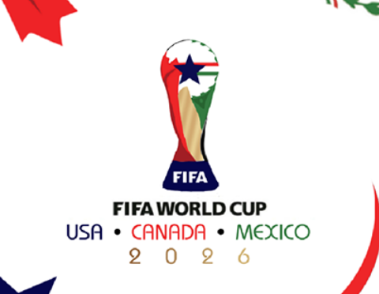
 |  | 5 | E | Germany | 0 | 0 | 0
 |  | 6 | F | Sweden | 0 | 0 | 0
 |  | 7 | G | Iran | 0 | 0 | 0
 |  | 8 | H | Spain | 0 | 0 | 0

 |  | Top 10 – Quiniela
 |  | Pos | Participante | Puntos
 |  | 1 | Jugador 1 | 0
 |  | 2 | Jugador 2 | 0
 |  | 3 | Jugador 3 | 0
 |  | 4 | Jugador 4 | 0
 |  | 5 | Jugador 5 | 0
 |  | 6 | Jugador 6 | 0
 |  | 7 | Jugador 7 | 0
 |  | 8 | Jugador 8 | 0
 |  | 9 | Jugador 9 | 0
 |  | 10 | Jugador 10 | 0

